Sheet1
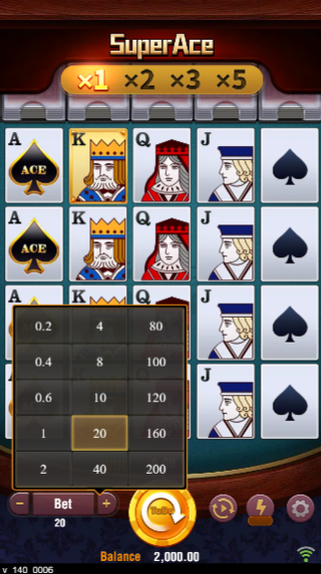


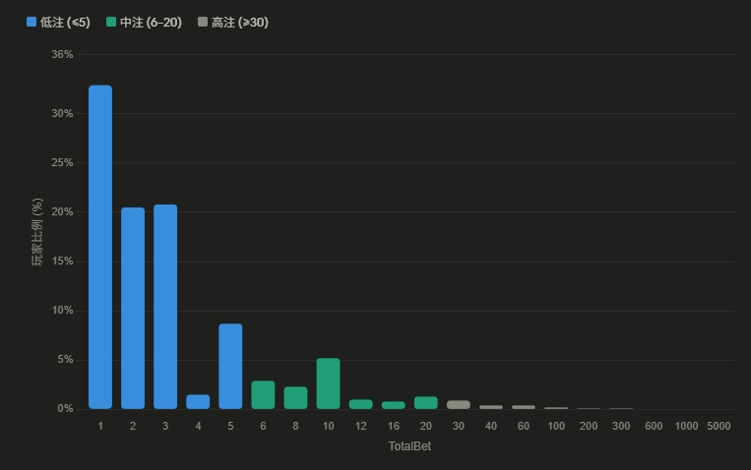
最小押分 | 100 | 倍數 設定 | 第 1 組 | 第 2 組 | 第 3 組 | 第 4 組 | 第 5 組 | 第 6 組 | 第 7 組 | 第 8 組 | 第 9 組 | 第 10 組 | 第 11 組 | 第 12 組 | 第 13 組 | 第 14 組 | 第 15 組 | 第 16 組 | 第 17 組 | 第 18 組 | 第 19 組 | 第 20 組 | 第 21 組 | 第 22 組 | 第 23 組 | 第 24 組 | 第 25 組 | 第 26 組 | 第 27 組 | 第 28 組 | 第 29 組 | 第 30 組 | 第 31 組 | 第 32 組 | 第 33 組 | 第 34 組 | 第 35 組 | 第 36 組 | 第 37 組 | 第 38 組 | 第 39 組 | 第 40 組 | 第 41 組 | 第 42 組 | 第 43 組 | 第 44 組 | 第 45 組 | 第 46 組 | 第 47 組 | 第 48 組 | 第 49 組 | 第 50 組
 |  |  | 1 | 2 | 5 | 10 | 12 | 15 | 20 | 25 | 30 | 35 | 40 | 45 | 50 | 60 | 70 | 80 | 90 | 100 | 150 | 200 | 300 | 500 | 1000 | 1500 | 3000 | 5000 | 7500 | 10000 | 15000 | 25000
 | 新參數 |  | 1 | 2 | 3 | 4 | 5 | 6 | 7 | 8 | 9 | 10 | 12 | 14 | 15 | 16 | 18 | 20 | 25 | 30 | 35 | 40 | 45 | 50 | 55 | 60 | 70 | 80 | 90 | 100 | 150 | 200 | 250 | 300 | 350 | 400 | 500 | 600 | 700 | 800 | 900 | 1000 | 1500 | 2000 | 2500 | 3000 | 4000 | 5000 | 6000 | 7000 | 8000 | 10000
 | 最小壓分*Denom | 0.1 | 0.1 | 0.2 | 0.3 | 0.4 | 0.5 | 0.6 | 0.7 | 0.8 | 0.9 | 1 | 1.2 | 1.4 | 1.5 | 1.6 | 1.8 | 2 | 2.5 | 3 | 3.5 | 4 | 4.5 | 5 | 5.5 | 6 | 7 | 8 | 9 | 10 | 15 | 20 | 25 | 30 | 35 | 40 | 50 | 60 | 70 | 80 | 90 | 100 | 150 | 200 | 250 | 300 | 400 | 500 | 600 | 700 | 800 | 1000
 |  |  |  |  |  |  |  |  |  |  |  |  |  |  |  |  |  | Super Feature 可使用最大押注 |  |  | Buy Feature 可使用押注
JP Option | Denom | 共20組 | 第 1 組 | 第 2 組 | 第 3 組 | 第 4 組 | 第 5 組 | 第 6 組 | 第 7 組 | 第 8 組 | 第 9 組 | 第 10 組 | 第 11 組 | 第 12 組 | 第 13 組 | 第 14 組 | 第 15 組 | 第 16 組 | 第 17 組 | 第 18 組 | 第 19 組 | 第 20 組
1 | 0.002 | 組數 | 3 | 4 | 6 | 7 | 8 | 9 | 11 | 13 | 14 | 16 | 18 | 19 | 20 | 21 | 22 | 23 | 24 | 25 | 26 | 27
 |  | 金額 | 1.0 | 2.0 | 3.0 | 4.0 | 5.0 | 6.0 | 8.0 | 10.0 | 12.0 | 16.0 | 20.0 | 30.0 | 40.0 | 60.0 | 100.0 | 200.0 | 300.0 | 600.0 | 1000.0 | 1500.0
Club | 0.002 | 組數 | 3 | 4 | 6 | 7 | 8 | 9 | 11 | 13 | 14 | 16 | 18 | 19 | 20 | 21 | 22 | 23 | 24 | 25 | 26 | 27
 |  | 金額 | 1.0 | 2.0 | 3.0 | 4.0 | 5.0 | 6.0 | 8.0 | 10.0 | 12.0 | 16.0 | 20.0 | 30.0 | 40.0 | 60.0 | 100.0 | 200.0 | 300.0 | 600.0 | 1000.0 | 1500.0
Vietnam | 0.001 | 組數 | 3 | 4 | 6 | 7 | 9 | 13 | 14 | 16 | 18 | 19 | 20 | 21 | 22 | 23 | 24 | 25 | 26 | 27 | 28 | 29
 |  | 金額 | 0.5 | 1.0 | 1.5 | 2.0 | 3.0 | 5.0 | 6.0 | 8.0 | 10.0 | 15.0 | 20.0 | 30.0 | 50.0 | 100.0 | 150.0 | 300.0 | 500.0 | 750.0 | 1000.0 | 1500.0
0.6~180, 0.4~1000 20 x 0.02, 0.20, 0.75, 1.0, 2.5, 5.0 |  | 希望的 | 0.4 | 0.8 | 1.2 | 2.0 | 2.4 | 3.0 | 5.0 | 6.0 | 8.0 | 10.0 | 20.0 | 30.0 | 50.0 | 80.0 | 100.0 | 200.0 | 300.0 | 500.0 | 600.0 | 800.0
Sweepstakes 0.01, 0.02, 0.05, 0.1, 0.2, 0.5 | 0.001 | 組數 | 2 | 3 | 4 | 5 | 6 | 7 | 9 | 11 | 13 | 14 | 15 | 16 | 17 | 18 | 19 | 20 | 22 | 23 | 24 | 25
 |  | 金額 | 0.2 | 0.5 | 1.0 | 1.2 | 1.5 | 2.0 | 3.0 | 4.0 | 5.0 | 6.0 | 7.0 | 8.0 | 9.0 | 10.0 | 15.0 | 20.0 | 50.0 | 100.0 | 150.0 | 300.0
 |  | 希望的 | 0.2 | 0.4 | 0.6 | 0.8 | 1.0 | 1.2 | 1.6 | 2.0 | 3.0 | 5.0 | 8.0 | 10.0 | 15.0 | 20.0 | 30.0 | 50.0 | 80.0 | 100.0 | 200.0 | 300.0


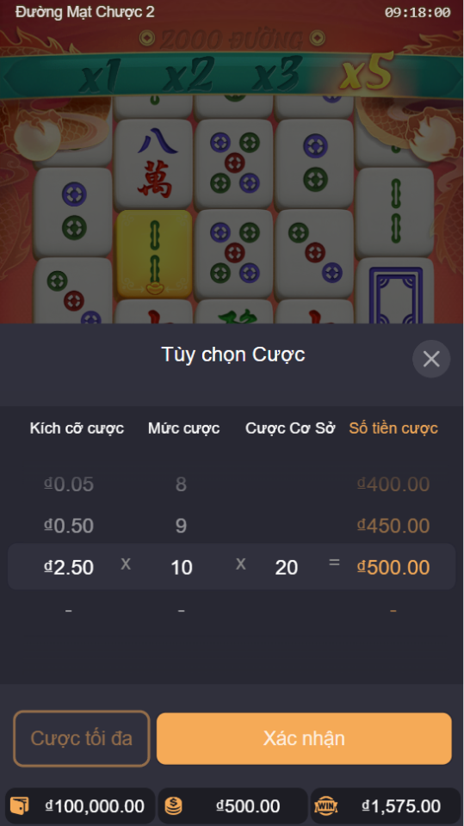
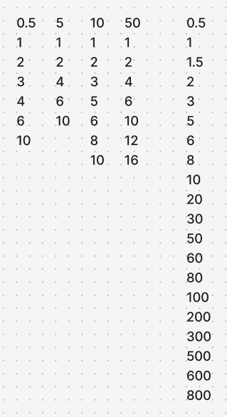
 |  |  |  |  |  | https://youtu.be/rgMKwNBgats?t=212

